05.对照”分红险精算规定“检查
××产品开发对照”分红险精算规定“检查 |  |  |  |  |  |  |  |  |  |  |  | 已检查，无问题
序号 | 项目 | 涉及险种大类 | 涉及险种类型 | 涉及产品分型 | 涉及保险期限 | 涉及主附险 | 涉及智能审核系统填报项目 | 检查记录 | 检查人 | 复核记录 | 复核人 | 有问题/有疑问
中国保监会《关于推进分红型人身保险费率政策改革有关事项的通知》附分红险精算规定（保监发〔2015〕93号） |  |  |  |  |  |  |  |  |  |  |  | 不涉及
1 | 分红型人身保险的预定利率由保险公司按照审慎原则自行决定。分红型人身保险未到期责任准备金的评估利率为定价利率和 3.0%的较小者。 | 人寿保险 | 终身寿险、两全保险、年金保险 | 分红型 | 长期 |  | 精算报告信息表
2 | 保险公司对分红型保险产品演示保单利益时，应当采用保证利益演示和红利利益演示两档演示产品利益给付，用于利益演示的利差水平分别不高于0、4.5%减去产品预定利率 | 人寿保险 | 终身寿险、两全保险、年金保险 | 分红型 | 长期 |  | 精算报告信息表
3 | 保险公司应当在分红保险产品说明书中用醒目字体标明保单的红利水平是不保证的，在某些年度红利可能为零。 | 人寿保险 | 终身寿险、两全保险、年金保险 | 分红型 | 长期 |  | 产品说明书
4 | 如果连续 3 年实际分红水平达不到中档红利演示水平的，保险公司必须下调相关产品的中、高档红利演示水平，下调后的中档红利演示水平不得高于公司近 3 年实际平均分红水平。 | 人寿保险 | 终身寿险、两全保险、年金保险 | 分红型 | 长期 |  | 产品说明书
5 | 分红保险可以采取终身寿险、两全保险或年金保险的形式。保险公司不得将其他产品形式设计为分红保险 | 人寿保险 | 终身寿险、两全保险、年金保险 | 分红型 | 长期
6 | 对于投保时被保险人的年龄满 18 周岁的，个人分红终身寿险、个人分红两全保险在保单签发时或保险责任等待期结束时的死亡保险金额不得低于已交保费的 120% | 人寿保险 | 终身寿险、两全保险 | 分红型 | 长期
7 | 死亡保险责任至少应当包括疾病身故保障责任和意外身故保障责任。 | 人寿保险 | 终身寿险、两全保险 | 分红型 | 长期 |  | 前端填报-保险责任
8 | 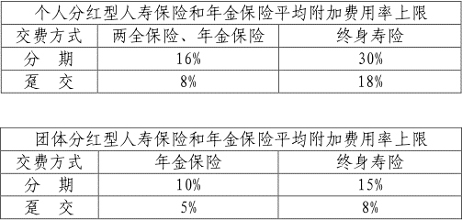 各保单年度的预定附加费用率由保险公司自主设定，但平均附加费用率不得超过下表规定的上限。平均附加费用率是指保单各期预定附加费用精算现值之和占保单毛保费精算现值之和的比例。 | 人寿保险 | 终身寿险、两全保险、年金保险 | 分红型 | 长期 |  | 精算报告信息表
9 | 保险公司在产品定价时应进行利润测试 | 人寿保险 | 终身寿险、两全保险、年金保险 | 分红型 | 长期 |  | 利润测试模型
10 | 发生率采用险种报备时厘定保险费所使用的预定发生率（最低现金价值） | 人寿保险 | 终身寿险、两全保险、年金保险 | 分红型 | 长期 |  | 精算报告信息表
11 | 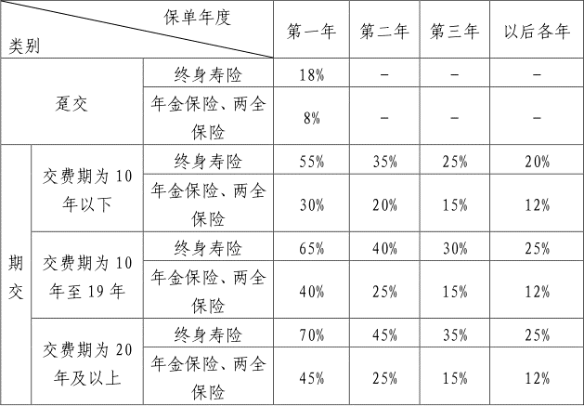 个人分红保险的附加费用率采用下表规定的数值进行计算（最低现金价值）： 团体分红保险的附加费用率由公司自主确定。 | 人寿保险 | 终身寿险、两全保险、年金保险 | 分红型 | 长期 |  | 精算报告信息表
12 | 利率采用下表规定的数值进行计算：（最低现金价值） | 人寿保险 | 终身寿险、两全保险、年金保险 | 分红型 | 长期 |  | 精算报告信息表
13 | 根据该保单的保险责任和各保单年度净保费按上述计算基础采用“未来法”计算。对确实不能用“未来法”计算的，可以采用“过去法”计算。 | 人寿保险 | 终身寿险、两全保险、年金保险 | 分红型 | 长期
14 | 保单各保单年度净保费为该保单年度的毛保费扣除附加费用。其中，毛保费是指按保单年度末保单价值准备金的计算基础重新计算的保险费，附加费用为毛保费乘以上表中规定的附加费用率。 | 人寿保险 | 终身寿险、两全保险、年金保险 | 分红型 | 长期
15 | 保单年度末保单价值准备金不包括该保单在保单年度末的生存给付金额。 | 人寿保险 | 终身寿险、两全保险、年金保险 | 分红型 | 长期
16 | MCV=r*Max(PVR,0) r=k+t*(1-k)/min(20,n),t<min(20,n) r=1,t>min(20,n) | 人寿保险 | 终身寿险、两全保险、年金保险 | 分红型 | 长期
17 | K的取值 | 人寿保险 | 终身寿险、两全保险、年金保险 | 分红型 | 长期
18 | 保险公司可以按本规定所确定的保单年度末保单最低现金价值作为保单年度末保单现金价值，也可以按其他合理的计算基础和方法确定保单现金价值，但要保证其数值不低于按本规定所确定的保单年度末保单最低现金价值。 | 人寿保险 | 终身寿险、两全保险、年金保险 | 分红型 | 长期 |  | 精算报告信息表
19 | 对于采用增额红利分配方式的分红保险，除计算基本保额现金价值外，还需计算每单位增额红利现金价值。 | 人寿保险 | 终身寿险、两全保险、年金保险 | 分红型 | 长期
20 | 会计年度末保单未到期责任准备金应当用“未来法”逐单计算。对确实不能用“未来法”逐单计算的，可以采用“过去法”逐单计算。 | 人寿保险 | 终身寿险、两全保险、年金保险 | 分红型 | 长期
21 | 评估利率不得高于下面两项规定的最低值： 1.中国保监会公布的未到期责任准备金评估利率； 2.该险种厘定保险费所使用的预定利率。 | 人寿保险 | 终身寿险、两全保险、年金保险 | 分红型 | 长期 |  | 精算报告信息表
22 | 未到期责任准备金的计算采用修正法 α=PNL-EA 如果α的计算结果小于根据评估基础计算的首年自然净保费，则α取自然净保费。 α+β在交费期初的精算现值=PNL 在交费期初的精算现值 费用扣除额不得高于基本死亡保险金额的 3.5%。 | 人寿保险 | 终身寿险、两全保险、年金保险 | 分红型 | 长期
23 | 如果按修正方法计算的续年评估均衡净保费高于毛保费，还应计提保费不足准备金。保费不足准备金为保单在未来的交费期间内，评估净保费与毛保费之差在保单年度末按评估基础计算的精算现值。 | 人寿保险 | 终身寿险、两全保险、年金保险 | 分红型 | 长期
24 | 保险公司采用增额红利分配方式的，计算未到期责任准备金时，保险责任应包括已公布的增额红利部分，但不包括未来增额红利和终了红利。 | 人寿保险 | 终身寿险、两全保险、年金保险 | 分红型 | 长期
25 | 保单年度末保单未到期责任准备金为上述修正准备金与保费不足准备金之和。 | 人寿保险 | 终身寿险、两全保险、年金保险 | 分红型 | 长期
中国保监会关于使用《中国人身保险业经验生命表（2010－2013）》有关事项的通知“检查 保监发〔2016〕108 号
1 | 保险公司在计提责任准备金时，评估死亡率应采用《中国人身保险业经验生命表（2010－2013）》所提供的数据。 |  |  |  |  |  | 精算报告信息表
2 | 当分红保险用精算规定的责任准备金计算红利时，应采用《中国人身保险业经验生命表（2010－2013）》所提供的数据作为计算红利分配的基础。对于本通知实施前已审批或备案的分红保险产品，可以采用原行业经验生命表所提供的数据作为计算红利分配的基础。如采用《中国人身保险业经验生命表（2010－2013）》所提供的数据作为计算红利分配的基础，应确保消费者之间利益的公平性。 | 人寿保险 | 终身寿险、两全保险、年金保险 | 分红型 |  |  | 精算报告信息表
3 | 定期寿险、终身寿险、健康保险应采用非养老类业务一表。 | 人寿保险、健康保险 |  |  |  |  | 精算报告信息表
4 | 保险期间内（不含满期）没有生存金给付责任的两全保险或含有生存金给付责任但生存责任较低的两全保险、长寿风险较低的年金保险应采用非养老类业务二表。 | 人寿保险 | 两全保险 |  |  |  | 精算报告信息表
5 | 保险期间内（不含满期）含有生存金给付责任且生存责任较高的两全保险、长寿风险较高的年金保险应采用养老类业务表。 | 人寿保险 | 两全保险 |  |  |  | 精算报告信息表
6 | 对于提前给付型包含重大疾病保险责任的人身保险产品，保险公司评估重大疾病保险责任和死亡保险责任的发生率之和，应以ix+qx-kx×qx（qx 为《中国人身保险业经验生命表（2010－2013）》中的死亡率）作为评估下限”。 | 健康保险 | 疾病保险
分红险窗口指导检查
1 | 分红型产品备案预定利率为2.5%，高于2.5%需报送审批 | 人寿保险 | 终身寿险、两全保险、年金保险 | 分红型 | 长期 |  | 前端填报-预定利率

